IDENTIFICATION
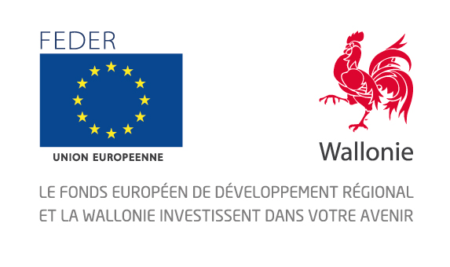
Plan d'actions FEDER 2014-2020

Nom du Portefeuille de Projets

Date de mise à jour du présent Plan d'actions

Nombre de projets du Portefeuille

Numéro de la version du Plan d'actions
Instructions techniques : Il est demandé à chaque Chef de file de coordonner la collecte des informations auprès des bénéficiaires et de compléter ce document. La première feuille (Identification) sert tout simplement à identifier le portefeuille de projets La deuxième feuille (Avancement physique) est un planning réaliste visant à suivre de façon régulière l'état d'avancement de votre projet.
La colonne "A" reprend le nom du projet concerné. Chaque analyse se fera par projet au sein du même onglet La colonne "B" reprend le nom de l'étape (étapes reprises dans le calendrier du projet de la Fiche-Projet ou toute autre étape liée au bon déroulement du projet). La colonne "C" reprend le nom de l'action précise que définit le Chef de file pour mener à bien son projet (ex : rédaction d'un cahier spécial des charges, réunions, début des travaux,...). La colonne "D" reprend le nom de l'institution chargée de mener à bien l'action précise définie juste avant. La colonne "E" reprend le problème identifié (retard administratif - intempéries - manque liquidité - problèmes de communication - ressources humaines - autres)
Les colonnes "F" et "G" reprennent les dates estimées de début et de fin des actions précises (si étape identifiée dans le calendrier de la FP, reprendre le dates de la FP) Les colonnes "I" et "J" reprennent les dates de début et de fin réalistes des actions précises, estimées par le Chef de file et les bénéficiaires. Un décalage avec le calendrier de la Fiche-Projet peut être concevable.

Pour tout complément d'information quant à ce tableau, les chefs de file peuvent contacter le Département de la coordination des fonds structurels au 081/32.13.56.
http://europe.wallonie.be/

